关系图
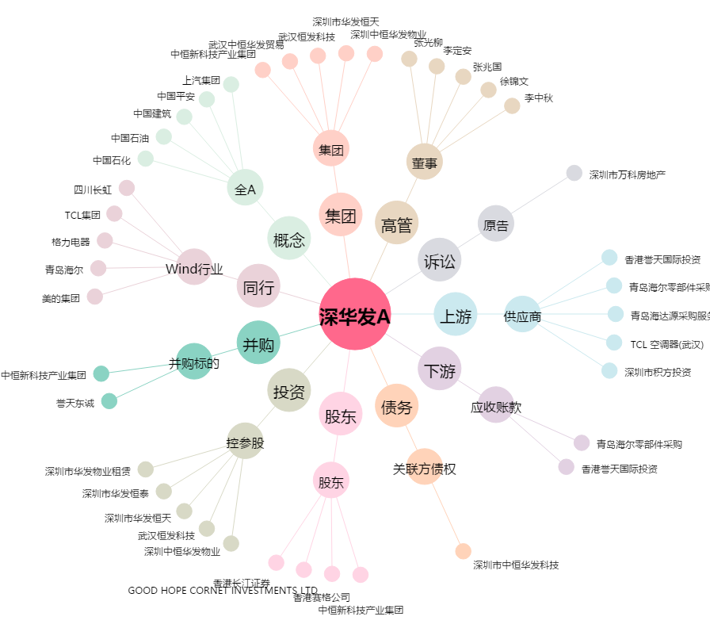
深华发A[000020.SZ] - 关系概览图

